Filtros Y Ordenamiento
IMAGEN DE TABLA ORIGINAL | FILTRAR DATOS DONDE SALARIO SEA MAYOR A 3500
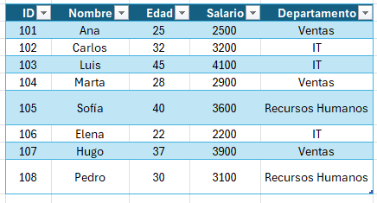

 | ORDENANDO LA COLUMNA NOMBRE DE MANERA ASCENDENTE A - Z
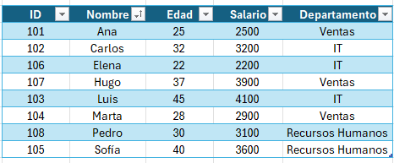

FILTRO AVANZADO: SALARIO ES > 3000 Y EDAD < 40

 | ORDENAR POR COLOR DE CELDA DONDE EL PRIMERO SEA EL COLOR AMARILLO

 | ID | Nombre | Edad | Salario | Departamento
 | 101 | Ana | 25 | 2500 | Ventas
 | 104 | Marta | 28 | 2900 | Ventas
 | 108 | Pedro | 30 | 3100 | Recursos Humanos
 | 102 | Carlos | 32 | 3200 | IT
 | 105 | Sofía | 40 | 3600 | Recursos Humanos
 | 103 | Luis | 45 | 4100 | IT
 | 106 | Elena | 22 | 2200 | IT
 | 107 | Hugo | 37 | 3900 | Ventas

